상품제안서
포토머그 레트로세라믹11oz | 상품코드: S29461

 |  |  |  |  |  |  | 02-713-8555 | www.synergygift.co.kr
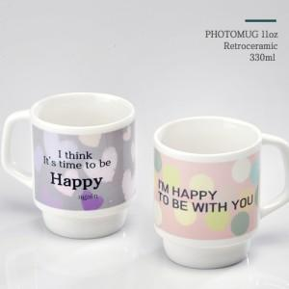

【상세/제작정보】 | 포토머그 레트로세라믹11oz 330ml 재 질 : 도자기 사이즈 : 지름8 높이9.5cm 용 량 : 330ml(11온스)

【인쇄/포장옵션】 | 풀칼라 / 1p무지케이스

【공급단가】 | 수량 | 100~ | 300~ | 500~ | 1,000~ | 3,000~
*VAT별도 | 단가 | 3,780원 | 3,640원 | 3,500원 | 3,360원 | 3,270원

【상품 URL】 | https://www.synergygift.co.kr:443/src/goods_detail.php?gdno=29461

